FERRESTEEL
MATRIZ DE EMPLEADOS

NO. | NOMBRE | CURP | RFC | NSS | ESTADO CIVIL | ESTUDIOS | EDAD | FECHA DE INGRESO | AÑOS EN LA EMPRESA | FECHA DE NACIMIENTO | DIRECCIÓN | TELEFONO | CORREO ELECTRONICO | NÚMERO DE EMERGENCIA | ALERGIAS | ENFERMEDADES | TIPO DE SANGRE | PSICOMETRICO | ESTATUS | FOTOGRAFIA 2023 | FECHA CONTRATO DETERMINADO | FECHA CONTRATO INDETERMINADO | FECHA DE BAJA
002 | VILLANUEVA BARRIENTOS JOSE | VIBV620512HCHLRC04 | VIBV620412R9A | 33796146828 | CASADO |  | 60 | 2019-08-26 | 3 | 1962-05-12 |  |  |  |  |  |  |  |  | ACTIVO | 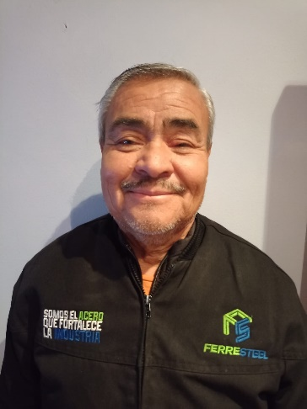 | 2019-08-26 | 2019-08-26
006 | TREVIZO VELA SAUL | TEVS610320HCLRLL02 | TEVS6103204PA | 33836105966 | CASADO |  | 61 | 2020-01-18 | 2 | 1961-03-20 |  |  |  |  |  |  |  |  | ACTIVO |  |  | 2020-01-18
005 | VILLAREAL AVILA HECTOR | VIAH670904HCHLVC02 | VIAH670904Q71 | 33846749878 | CASADO | SECUNDARIA | 55 | 2020-06-29 | 2 | 1967-09-04 | RUMANIA 379, COL. SAN ANTONIO. C.P. 32600, CIUDAD JUAREZ, CHIH. | 6566266925 |  |  | NO | SI (DIABETES Y P. ALTA) |  |  | ACTIVO |  | 2020-06-22 | 2021-07-23
009 | RAMOS MORENO VERONICA | RAMV981001MCHMRR05 | RAMV9810011J0 | 66169813582 | CASADA | PREPARATORIA | 24 | 2021-01-10 | 1 | 1998-10-01 | DOCEAVA #1539, COL. TORRES DEL PRI. C.P. 32574, CIUDAD JUÁREZ, CHIH. | 6565761907 | veromora811@gmail.com |  | NO | NO |  |  | BAJA
012 | OLIVA BELTRAN BIANCA LORENA | OIBB910225MCHLLN15 | OIBB910225RQ4 | 33099116619 | CASADA | LICENCIATURA TRUNCA | 31 | 2021-03-18 | 1 | 1991-02-25 | SALAMANCA #6026, COL. EL MIRADOR. C.P. 32260, CIUDAD JUAREZ, CHIH. | 6561697966 | bianca_olivabeltran@hotmail.com |  | NO | NO |  |  | ACTIVO | 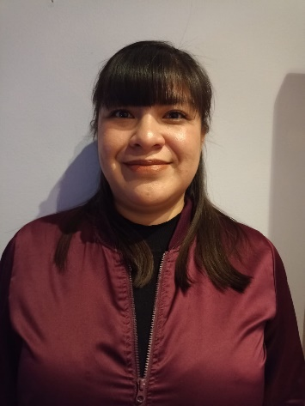 | 2021-03-15 | 2021-06-15
014 | HERNANDEZ HOLGUIN GERARDO | HEHG691207HCHRLR06 | HEHG691207195 | 3386691238 | CASADO | PREPARATORIA | 53 | 2021-04-01 | 1 | 1969-12-07 | ESCOCIA #5918, COL. FRACCIONAMIENTO MIRADOR. C.P.32250, CIUDAD JUAREZ, CHIH. | 6562716449 | ghernandezHolguin@hotmail.com |  | SI | NO |  |  | BAJA
017 | TREJO HERNANDEZ ENRIQUE ALONSO | TEHE770525HGTRRN02 | TEHE770525KGA | 33937781996 | CASADO | PREPARATORIA | 45 | 2021-06-02 | 1 | 1977-05-25 | FRESA #6327, COL. GRANJERO. C.P. 32690, CIUDAD JUAREZ, CHIH. | 6566752513 | alonso_trejo_24@hotmail.com |  | NO | NO |  |  | ACTIVO |  | 2021-05-31 | 2021-08-31
022 | HERNANDEZ FLORIANO MARTHA ALICIA | HEFM851106MCHRLR02 | HEFM851106D30 | 33028534577 | UNION LIBRE | SECUNDARIA | 37 | 2021-09-29 | 1 | 1985-11-06 | ARTURO GAMIZ 77, COL. AZTLAN SIN FRONTERAS. C.P. 32600, CIUDAD JUÁREZ, CIH. | 6567685976 | Thaisproepic54@gmail.com |  | SI |  |  |  | BAJA
025 | LÓPEZ AGÜERO CINDY PATRICIA | LOAC950213MCHPGN02 | LOAC950213446 | 33129544764 | DIVORSIADA | LICENCIATURA | 27 | 2021-12-03 | 1 | 1995-02-13 | CONGRIO #11103, COL. RANCHO ANAPRA. C.P. 32107, CIUDAD JUAREZ, CHIH. | 65661106799 | cindylopez1405@outlook.com |  | NO | NO |  |  | ACTIVO |  | 2021-12-03 | 2021-12-03
027 | BELTRÁN GALLEGOS ANGELICA | BEGA710308MCHLLN02 | BEGA710308BA9 | 33856943742 | DIVORSIADA | SECUNDARIA | 51 | 2021-12-10 | 1 | 1971-03-08 | TOPOLOBAMPO #1912, COL. INDUSTRIAL. C.P. 32270, CIUDAD JUÁREZ, CHIH. | 6566060497 | angyybegaa@hotmail.com |  | NO | SI (DIABETES) |  |  | ACTIVO |  | 2021-12-17 | 2021-12-17
028 | TERRAZAS DE LA O YADIRA | TEOY800924MCHRXD03 | TEOY800924CS1 | 33988025343 | CASADA | PREPARATORIA | 42 | 2022-01-03 | 0 | 1980-09-24 | FRESA #6327, COL. GRANJERO. C.P. 32690, CIUDAD JUAREZ, CHIH. | 6567788200 | yadiravylsa@gmail.com |  | NO | NO |  |  | ACTIVO | 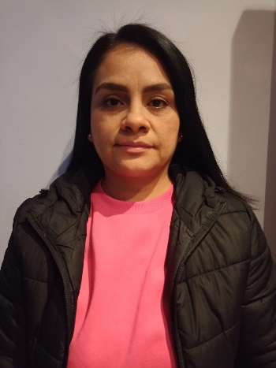 | 2022-01-03 | 2022-01-03
030 | OGAZ PRIETO MIGUEL ANGEL | OAPM830529HCHGRG05 | OPAM8305294W9 | 33998352232 | CASADO | SECUNDARIA | 39 | 2022-01-18 | 0 | 1983-05-29 | DESIERTO DE GIBSON 1725, COL. PARAJE DE ORIENTE. C.P. 32587, CIUDAD JUÁREZ, CHIH. | 6565750553 | mogaz.kiara@gmail.com |  | NO | NO |  |  | ACTIVO |  | 2022-01-18 | 2022-04-18
032 | GALINDO VARGAS JESUS | GAVJ741224HCHLRS09 | GAVJ7412224PV3 | 34907390297 | CASADO | SECUNDARIA | 48 | 2022-01-24 | 0 | 1974-12-24 | ARMANDO GONZALEZ SOTO #7511 1, COL. LOS ALCALDES. C.P. 32600, CIUDAD JUAREZ, CHIH. | 6566757188 | jesugalmdovargas@gmail.com |  | NO | SI |  |  | ACTIVO | 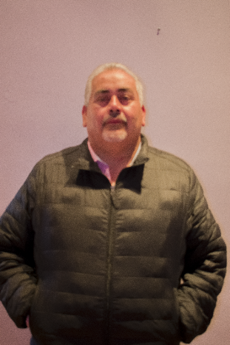 | 2022-01-24 | 2022-01-24
033 | SANCHEZ GALVAN AURELIA ROCIO | SAGA960929MCHNLR03 | SAGA960929CE1 | 63169603899 | SOLTERA | PREPARATORIA | 26 | 2022-02-10 | 0 | 1996-09-29 | PRADERAS DEL ORFIENTE #1315, COL. PRADERAS DEL ORIENTE. C.P. 32599, CIUDAD JUAREZ, CHIH. | 6564581218 | rociosanchez149852@gmail.com |  | NO | NO |  |  | ACTIVO |  | 2022-02-10 | 2022-02-10
034 | ARIAS ALCALA LUIS EDUARDO | AIAL971108HCHRLS04 | AIAL9711085G7 | 5169748398 | SOLTERO | PRIMARIA | 25 | 2022-02-14 | 0 | 1997-11-08 | SEVILLA #5808, COL. MIRADOR. C.P. 32260, CIUDAD JUAREZ, CHIH. | 6567734321 |  |  | NO | NO |  |  | ACTIVO | 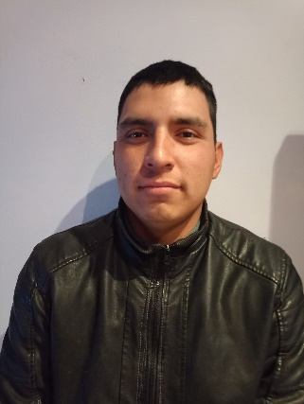 | 2022-02-14
036 | SANCHEZ ZAMARRIPA JUANA | SAZJ691120MCHNMN09 | SAZJ691120MG1 | 33886916627 | DIVORCIADA | TECNICO | 53 | 2022-03-07 | 0 | 1969-11-20 | PEDRO BARANDA #6858, COL. CONSTITUCION. C.P. 32600, CIUDAD JUAREZ, CHIH. | 6563110096 | juaniszamarripa7@gmail.com |  | NO | NO |  |  | BAJA
039 | PAREDES CRUZ YESENIA | PACY790115MPLRRS01 | PACY790115PE9 | 33977925701 | CASADA | LICENCIATURA | 43 | 2022-04-11 | 0 | 1979-01-15 | LUCRECIA BARCENAS #6022, COL. NORTE VISTAS DEL SOL C.P. 32609, CIUDAD JUAREZ, CHIH. | 6561071246 | yepacr_05@yahoo.com.mx |  | SI | NO |  |  | ACTIVO | 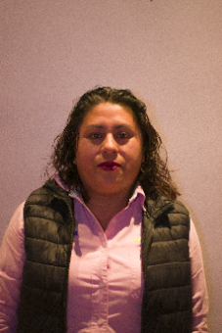 | 2022-04-11 | 2022-04-11
043 | CHAVEZ MUÑOZ JESUS ALBERTO | CAMJ870902HCHHXS07 | CAMJ870902VA6 | 33068760488 | CASADO | PREPATATORIA | 35 | 2022-05-02 | 0 | 1987-09-02 | MANUEL GALVEZ #3305, COL. NORTE INFONAVIT CASAS GRANDES. C.P. 32600, CIUDAD JUAREZ, CHIH. | 6563008003 | jchavez01@gmail.com |  | SI (POLVO) | NO |  |  | ACTIVO |  | 2022-05-02 | 2022-05-02
044 | GONZALEZ CAMACHO JOHANA | GOCJ990401MCHNMH08 | GOCJ990401FS8 | 25189999532 | SOLTERA | LICENCUATURA EN CURSO | 23 | 2022-06-13 | 0 | 1999-03-01 | CHIRICAHUA #528, COL. PRADERAS DEL SUR. C.P. 32575, CIUDAD JUAREZ, CHIH. | 6567636864 | glzjohana@gmail.com |  | SI (PENICILINA) | NO |  |  | ACTIVO | 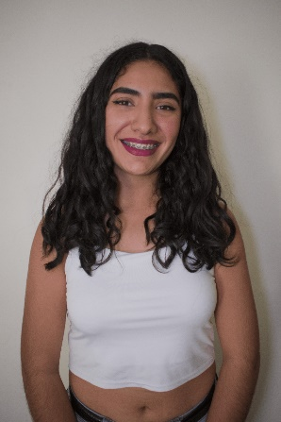 | 2022-06-13 | 2022-09-13
045 | RODRIGUEZ HERNANDEZ KAREN SUJEY | ROHK950223MCHDRR06 | ROHK9502234V5 | 35139504878 | SOLTERA | LICENCIATURA | 27 | 2022-07-04 | 0 | 1995-02-23 | NAVAJOS #496, COL. REGINALDO KLUCHE. C.P. 32380, CIUDAD JUAREZ, CHIH. | 6565850300 | karensujeyrodriguez@gmail.com |  | NO | NO |  |  | ACTIVO | 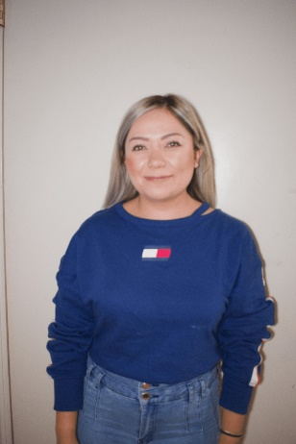 | 2022-07-04
049 | CEBALLOS TAFOLLA SINTIA PAOLA | CETS940428MCHBFN01 | CETS940428L45 | 8169448159 | UNION LIBRE | LICENCIATURA | 28 | 2022-07-12 | 0 | 1994-04-28 | L. LECHUGA #6958, COL. INFO JUAREZ NUEVO. C.P. 32583, CIUDAD JUAREZ, CHIH. | 6568514555 | paolaceballos711@gmail.com |  | NO | NO |  |  | ACTIVO | 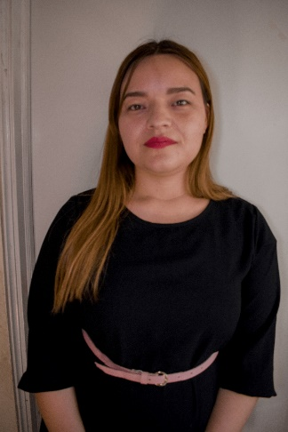 | 2022-07-12
055 | VILLEGAS MUÑOZ ANA GABRIELA | VIMA990608MCHLXN03 | VIMA990608SJ0 | 66169990067 | SOLTERA | LICENCIATURA EN CURSO | 23 | 2022-10-10 | 0 | 1999-06-08 | PANTITLAN #4512, COL. ADOLFO LOPEZ MATEOS. C.P.32220, CIUDAD JUAREZ, CHIH. | 6561840532 | gabriela.villegas153@gmail.com | 6562401194 6562363153 | NO | NO | A+ |  | ACTIVO | 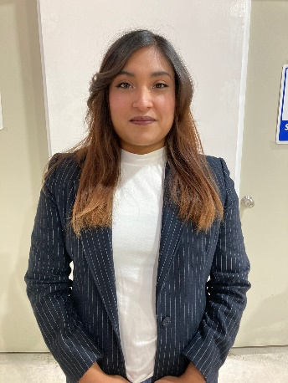 ´´ | 2022-10-10 | 2022-11-10
056 | RODRIGUEZ ROSALES CRISTIAN IVAN | RORC970409HCHDSR04 | RORC9704098N5 | 58159775053 | CASADO | PRIMARIA | 25 |  | 123 | 1997-04-09 | SEVILLA #5375,COL. SAN ANTONIO.C.P.32250,CIUDAD JUAREZ, CHIH. | 6564148980 | cris.ros997@gmail.com | 6561970275.00 | NO | NO |  |  | ACTIVO |  | 2022-12-12
050 | SALAS GONZALEZ DAVID | SAGD990908HCHLNV08 | SAGD9909081RA | 17169982299 |  | SECUNDARIA | 23 |  | 123 | 1999-09-08 |  |  |  |  |  |  |  |  | ACTIVO |  | 2022-08-16 | 2022-09-16
051 | PIZAÑA FRAUSTO CRISTOBAL | PIFC800104HCHZRR17 | PIFC8001045K2 | 35968034179 |  |  | 42 |  | 123 | 1980-01-04 | MARTINES CHICAGO #64, COL. TIERRA Y LIBERTAD . C.P.32628,CIUDAD JUAREZ CHIH. |  |  |  |  |  |  |  | ACTIVO | 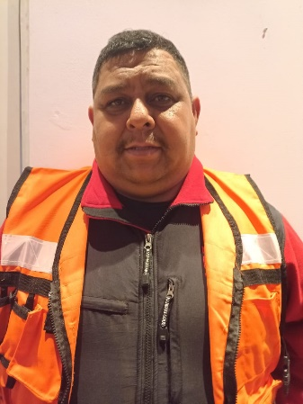 |  | 2022-09-29
053 | DIAZ MARTINEZ CESAR OMAR | DIMC920510HCHZRS00 | DIMC9205104Q1 | 33089230164 | SOLTERA | PREPARATORIA | 30 | 2022-10-03 | 0 | 1992-05-10 | VITO ALESIO ROBLES #2570, COL. NORTE INFONAVIT CASA GRANDES. C.P. 32600, CIUDAD JUARERZ, CHIH. |  |  |  |  |  |  |  | BAJA
057 | VILLEGAS MUÑOZ JOEL ANTONIO | VIMJ000802HCHNXLA9 | VIMJ000802EH3 | 62160072849 | SOLTERO | CARRERA TECNICA | 22 |  | 123 | 2000-08-02 | PANTITLAN #4512, COL. ADOLFO LOPEZ MATEOS C.P.32220,CIUDAD JUAREZ, CHIH. | 6564639315 | villegasjoel3240-@outlook.com | 6562401194 | NO | NO |  |  | ACTIVO | 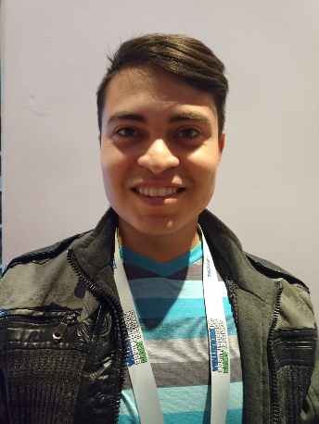 | 2022-12-12
058 | GARCIA CLAUDIA ERIKA | GAXC791004MCHRXL04 | GACL791004L6A | 35967948338 | SOLTERA | SECUNDARIA | 43 | 2023-01-02 | 0 | 1979-10-04 | TURBINA #9455, COL. JARDINES DEL AEROPUERTO. C.P.32695, CUIDAD JUAREZ, CHIH. | 6563201487 | acire.gardia@gmail.com |  | NO | NO |  |  | ACTIVO
054 | MUÑOZ GUARDADO GABRIELA ALEJANDRA | MUGG971110MCHXRB04 | MUGG971110PP8 | 18159779885 | UNION LIBRE | LICENCIATURA EN CURSO | 25 | 2022-10-03 | 0 | 1997-11-10 | FDO. MONTES DE OCA 882, COL. LA JOYA. C.P. 32616, CIUDAD JUAREZ, CHIH. |  |  |  |  |  |  |  | ACTIVO | 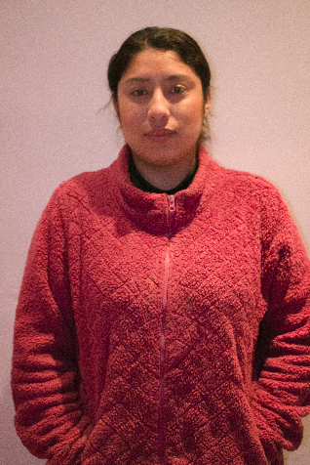 | 2022-10-03 | 2022-11-03
059 | VARELA ESPINOZA MIGUEL ANGEL | VAEM930916HCHRSG06 | VAEM930916LZA | 33089303243 | SOLTERO | LICIENCIATURA | 29 |  | 123 | 1993-09-16 | SENDEROS DE QUINTANA # 3857, COL. SENDEROS DE SAN ISIDRO. C.P. 32575, CIUDAD JUAREZ CHIH. |  |  |  | NO | NO | AB+ |  | ACTIVO | 

MAURO
MATRIZ DE EMPLEADOS

NO. | NOMBRE | CURP | RFC | NSS | ESTADO CIVIL | ESTUDIOS | EDAD | FECHA DE INGRESO FERRE STEEL | FECHA DE INGRESO MAURO | AÑOS EN LA EMPRESA | FECHA DE NACIMIENTO | DIRECCIÓN | TELEFONO | CORREO ELECTRONICO | NÚMERO DE EMERHENCIA | ALERGIAS | ENFERMEDADES | TIPO DE SANGRE | PSICOMETRICO | ESTATUS | FOTOGRAFIA | FECHA CONTRATO DETERMINADO | FECHA CONTRATO INDETERMINADO | FECHA DE BAJA
001 | FLORES FARRERA BLADIMIR | FOFB770119HCSLRL05 | FOFB770119794 | 71967739302 | CASADO | TECNICO | 45 | 2021-09-28 | 2022-05-02 | 1 | 1977-01-19 | HIMNO NACIONAL 5622, SAN FELIPE DEL REAL. C.P. 32177, CIUDAD JUAREZ, CJ¿HIH. | 6567593822 | floresbladimir633@gmail.com |  |  |  |  |  | ACTIVO |  | 2021-06-30 | 28/09/2021 02/05/2022
003 | CASTILLO HERNANDEZ CECILIA NOHEMI | CAHC930716MCHSRC01 | CAHC9307167Z6 | 25149309657 | SOLTERA | PREPARATORIA | 29 | 2022-04-11 | 2022-05-02 | 0 | 1993-09-16 | JUAN DE LA BARRERA 1528, MELCHOR OCAMPO. C.P. 32380, CIUDAD JUAREZ, CHIH. | 6568556439 | cc932327@gmail.com |  |  |  |  |  | ACTIVO |  | 2022-05-02
005 | JAQUEZ ESCOBEDO CESAR JOSE | JAEC980526HCHQSS05 | JAEC980526K89 | 33159805903 | SOLTERO | LICENCIATURA TRUNCA O EN PROCESO | 24 | N/A | 2022-07-11 | 0 | 1998-05-26 | FELIPE GUELE 2211, ORIENTE FRAY GARCIA DE SAN FRANCISCO. C.P. 32575, CIUDAD JUAREZ, CHIH. | 6564263627 | jaquez2401@gmail.com |  |  |  |  |  | ACTIVO |  |  | 2022-07-11
008 | SALAZAR ESCOBEDO GUADALUPE | SAEG721127HCHLSD02 | SAEG721127G87 | 50897235391 | UNION LIBRE | PRIMARIA | 50 | N/A | 2022-10-17 | 0 | 1972-11-27 | GENERAL MANUEL CHAO 2716, DIVISION DEL NORTE. CP.P. 32670, CIUDAD JUAREZ, CHIH. | 6565912021 |  |  |  |  |  |  | BAJA
009 | CHIHUAHUA SIDA GUADALUPE | CISG971014MCHHDD01 | CISG971014IB8 | 6269727484 |  | LICENCIATURA | 25 | N/A | 2022-10-17 | 0 | 1997-11-14 | CALCIO 105 1, COL. DURANGO. C.P. 32160 SEMIURBANO, CIUDAD JUAREZ, CHIH. |  | chihuasmontana@gmail.com | 6565377303 | NUEZ |  | O+ |  | ACTIVO |  | 2022-10-17 | 2022-11-17
010 | ORTEGA RODRIGUEZ ELENA MARIBEL | OERE820424MCHRDL09 | OERE820424GL8 | 33978242163 | UNION LIBRE | LICENCIATURA | 40 | N/A | 2022-11-01 | 0 | 1982-04-24 | BAJA CALIFORNIA 240, COL. SALVARCAR. C.P. 32580 |  |  |  |  |  |  |  | ACTIVO |  | 2022-11-01 | 2022-12-01
011 | MEJIA LUCERO ABIGAIL | MELA870211MDFJCB03 | MELA870211P94 | 9013870580-2 | SOLTERA | PREPARATORIA | 35 | N/A | 2022-11-14 | 0 | 1987-02-11 | GALEANA 627 6A, QUINTANA ROO COSTITUCION ZONA CENTRO ORIENTE .C.P3200, CIUDAD JUAREZ CHIH. |  |  |  |  |  |  |  | ACTIVO |  | 14/11//2022 15/11/2022 | 2022-12-14

ABASTECEDORA
MATRIZ DE EMPLEADOS

NO. | NOMBRE | CURP | RFC | NSS | ESTADO CIVIL | ESTUDIOS | EDAD | FECHA INGRESO FERRE STEEL | FECHA DE INGRESO | AÑOS EN LA EMPRESA | FECHA DE NACIMIENTO | DIRECCIÓN | TELEFONO | CORREO ELECTRONICO | NÚMERO DE EMERGENCIA | ALERGIAS | ENFERMEDADES | TIPO DE SANGRE | PSICOMETRICO | ESTATUS | FOTOGRAFIA | FECHA CONTRATO DETERMINADO | FECHA CONTRATO INDETERMINADO | FECHA DE BAJA
001 | GUTIERREZ SALAZAR ANGEL ANDRES | GUSA990916HCHTLN00 | GUSA9909167N7 | 58169976261 | SOLTERO | SECUNDARIA | 23 | 2022-08-31 | 2022-05-02 | 0 | 1999-09-16 | GAMBIA 7431, INF. TECNOLOGICO. C.P. 32699, CIUDAD JUAREZ, CHIH. | 6565931820 | Angel_1609199@hotmail.com |  |  |  |  |  | ACTIVO |  | 2021-05-31 | 31/08/2021 02/05/2022
002 | GUTIERREZ SALAZAR SERGIO | GUSS900914HCHTLR05 | GUSS900914RH0 | 2159050984 | CASADO | PREPARATORIA | 32 | N/A | 2022-05-02 | 0 | 1990-09-14 | FCO. VILLA 107, SAN ISIDRO. C.P. 32720, CIUDAD JUAREZ, CHIH. | 6563612524 | SergioGutierrez1490@gmail.com |  |  |  |  |  | ACTIVO |  |  | 2022-05-02
003 | GUTIERREZ SALAZAR LUIS MATEO | GUSL950926HCHTLS09 | GUSL9509263R3 | 8189547618 | SOLTERO | PREPARATORIA | 27 | 2022-04-26 | 2022-05-02 | 0 | 1995-09-26 | GAMBIA 7431, INF. TECNOLOGICO. C.P. 32699, CIUDAD JUAREZ, CHIH. | 6565512890 |  |  |  |  |  |  | ACTIVO |  | 2022-04-26 | 2022-05-02
004 | GARCIA GARCIA FELIX ALVARO | GAGF880512HCHRRL05 | GAGF8805122LA | 33058863334 | CASADO | LICENCIATURA | 34 | N/A | 2022-11-28 | 0 | 1988-05-12 | ARTICULO 35 250, COL. ALAMOS DE SAN LORENZO. C.P. 32340, CIUDAD JUAREZ CHIH. | 6564373950 |  |  |  |  |  |  | ACTIVO |  | 2022-11-28

